YAKUPYILMAZBORU.COM
 |  |  |  |  |  | 444 0 245 |  |  | https://www.yakupyilmazboru.com
 |  |  |  |  |  | YAKUP YILMAZ BORU PROFİL A.Ş. FİYAT LİSTESİ
www.yakupyilmazboru.com web sitemizden güncel boru profil fiyat listelerini takip edebilirsiniz.
*Liste fiyatları, TOSÇELİK PROFİL VE SAC END. A.Ş. 27-02-2023 tarihli yayımlanan fiyat listesidir.
 | Tüm malzemeler için projelerinize özel ve ihtiyaç duyduğunuz her zaman teklif talebinde bulunabilir ve firmanıza özel iskonto alabilirsiniz.
 |  |  |  |  |  |  |  |  |  | Tosçelik Profil Liste Yayınlanma Tarihi: | 2023-02-27
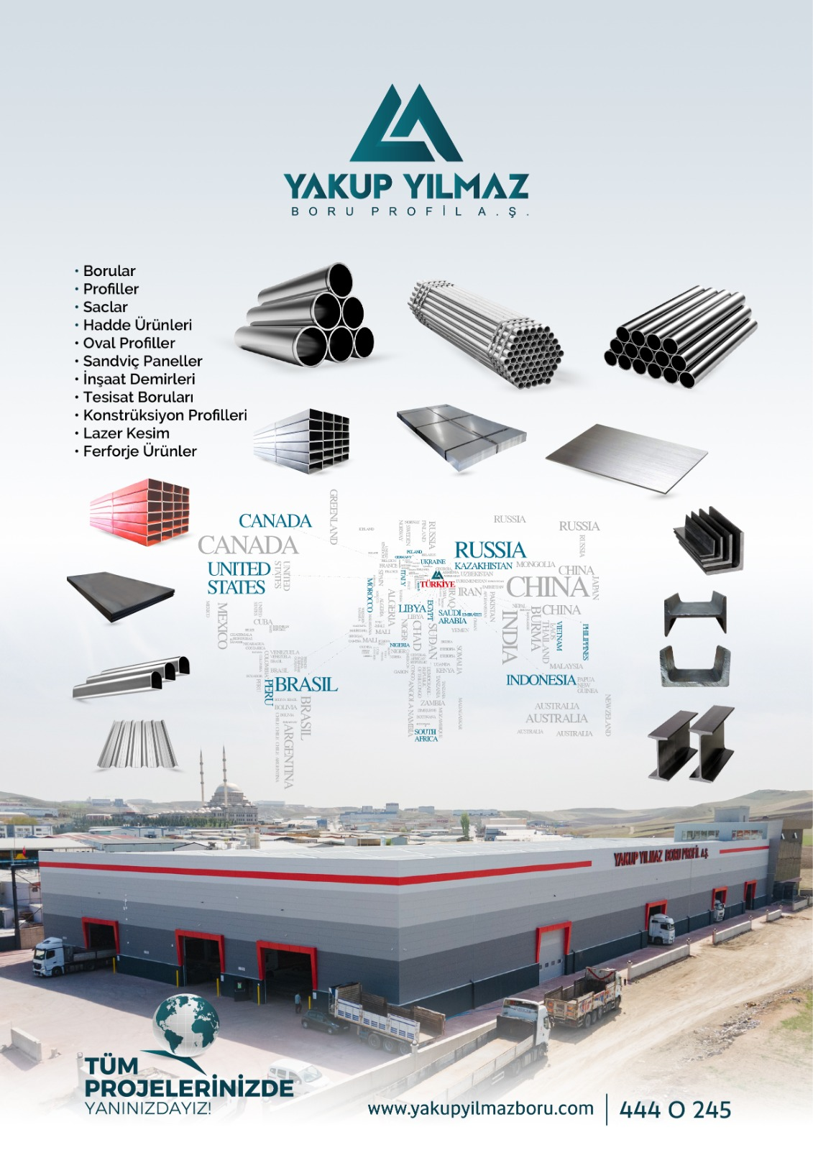
 |  | SU TESİSAT BORULARI TS EN 10255
EBAT (mm) |  |  | FİYAT - TL / mt
Anma Çapı | Dış Çap mm | Et Kalınlığı mm | GALVANİZLİ DÜZ UÇLU | GALVANİZLİ DİŞLİ MANŞONLU | SİYAH DÜZ UÇLU | SİYAH DİŞLİ MANŞONLU | BOYALI DÜZ UÇLU
1/2" | 21.30 | 2.60 | 54.53 | 57.06 | 37.81 | 41.79 | 38.89
3/4" | 26.9 | 2.6 | 66.55 | 69.77 | 48.36 | 54.33 | 49.75
1" | 33.70 | 3.20 | 99.83 | 104.75 | 71.85 | 80.41 | 73.97
1 1/4" | 42.4 | 3.2 | 122.14 | 128.38 | 92.15 | 101.9 | 94.86
1 1/2" | 48.30 | 3.20 | 140.29 | 147.48 | 103.69 | 116.23 | 106.83
2" | 60.3 | 3.6 | 193.99 | 204.39 | 146.08 | 162.8 | 150.5
2 1/2" | 76.10 | 3.60 | 247.50 | 260.73 | 186.09 | 208.58 | 191.73
3" | 88.9 | 4 | 323.88 | 341.09 | 243.01 | 280.62 | 250.38
4" | 114.30 | 4.50 | 471.55 | 500.85 | 353.07 | 421.73 | 363.78
5" | 139.7 | 5 | 659.11 | 699.57 | 482.83 | 576.57 | 497.45
6" | 165.10 | 5.00 | 783.14 | 831.16 | 583.94 | 695.59 | 601.3

 | GALVANİZLİ KONSTRÜKSİYON BORULARI TS EN 10219-1
EBAT (mm) | ET KALINLIĞI (mm) - TL / mt
Anma Çapı | 2.00 | 2.50 | 3.00 | 3.20
21.30 | 41.88
26.9 | 56.26 | 64.53 | 74.43
33.70 | 70.47 | 80.82 | 93.09
42.4 | 89.2 | 102.89 | 117.28
48.30 | 100.86 | 117.28 | 135.37 | 139.40
60.3 | 136.43 | 147.74 | 170.08
76.10 |  | 204.56 | 217.32
88.9 |  | 240.28 | 255.26
114.30 |  |  | 368.41

 |  | BASINCA DAYANIKLI TESİSAT BORULARI (TRY/metre) TS EN 10217-1
EBAT (mm) |  | ET KALINLIĞI (mm) - TL / mt
Anma Çapı | Dış Çap mm | 2.00 | 2.50 | 3.00 | 4.00 | 4.50 | 5.00 | 5.60 | 6.00 | 6.30 | 7.10
1/2" | 21.30 | 41.35 | 38.92 | 45.66
3/4" | 26.9 | 49.86 | 49.89 | 58.78
1" | 33.70 | 60.24 | 60.77 | 68.02 | 88.27
1 1/4" | 42.4 | 67.5 | 74.51 | 87.95 | 114.45
1 1/2" | 48.30 |  | 83.30 | 99.47 | 132.41
2" | 60.3 |  | 104.51 | 124.93 | 164.29 | 186.05 | 203.48
2 1/2" | 76.10 |  | 135.06 | 160.02 | 210.72 | 237.80 | 291.74
3" | 88.9 |  | 157.82 | 187.56 | 246.47 | 279.98 | 305.89
4" | 114.30 |  | 206.04 | 244.20 | 320.85 | 359.01 | 397.02 |  | 485.87
5" | 139.7 |  |  | 299.75 | 394.16 | 447.47 | 489.69 | 559.49 | 592.68
6" | 165.10 |  |  |  | 477.66 | 540.71 | 591.72 | 676.12 | 722.03 | 761.63
 | 168.3 |  |  |  | 507.23 | 578.16 | 610.98 | 718.28 | 769.11 | 776.09 | 872.11
 | 193.70 |  |  |  | 583.40 | 658.13 | 719.67 | 821.23 | 872.83
8" | 219.1 |  |  |  | 660.69 | 749.54 | 825.58 | 932.19 |  | 1045.39 | 1178.28
10" | 273.00 |  |  |  | 927.99 | 962.76 | 1078.55 | 1204.84 |  | 1349.67 | 1516.08
12" | 323.9 |  |  |  | 1150.58 | 1184.59 | 1312.22 | 1480.54 | 1580.85 | 1668.89 | 1873.37
13" | 339.70 |  |  |  |  |  | 1378.86 |  | 1661.24

 |  | KONSTRÜKSİYON PROFİLLERİ FİYAT LİSTESİ TS EN 10219 / TS EN 10305-5 HR PROFİLLER
EBAT (mm) |  |  |  | ET KALINLIĞI (mm) - TL / mt
 |  |  |  | 1.00 | 1.20 | 1.40 | 1.50 | 1.90 | 2.00 | 2.40 | 2.50
15x15 | 10x20 |  |  | 18.71 | 19.11 |  | 21.7 |  | 35.01 |  | 41.8
20x20 | 15x25 | 10x30 |  | 24.88 | 25.48 | 27.47 | 28.06 |  | 43.39 |  | 51.75
25X25 | 20X30 |  |  | 31.45 | 32.05 | 34.04 | 35.03 | 42.2 | 57.92 |  | 69.46
25X40 |  |  |  | 41.00 | 42.00 |  | 46.38 |  | 66.48 |  | 81.61
25x50 |  |  |  | 47.17 |  |  | 53.74 |  | 48.37 |  | 59.11
30X30 | 20X40 |  |  | 35.03 | 36.03 | 37.22 | 40.01 | 46.77 | 54.74 |  | 69.46
35X35 | 30X40 |  |  | 40.40 | 42.40 | 43.19 | 45.58 | 52.55 | 74.64 |  | 91.36
30X60 |  |  |  |  |  |  |  |  | 83.99 |  | 102.5
30X70 |  |  |  |  |  |  | 66.48 |  | 63.09 |  | 76.23
40X40 | 30X50 |  |  | 45.58 | 47.57 | 49.76 | 51.35 | 60.31 | 72.05 | 73.84 | 86.98
45X45 | 40x50 |  |  |  | 52.94 |  | 58.72 |  | 80.61 |  | 97.53
50X50 | 40x60 |  |  |  |  | 62.90 | 65.48 | 76.83 | 178.34 | 94.54
50X150 |  |  |  |  |  |  |  |  | 99.32 |  | 120.62
60X60 | 50x70 | 40X80 |  |  |  | 77.62 | 81.01 | 94.34 | 119.02 | 117.03 | 142.71
60x80 | 40X100 |  |  |  |  |  | 99.32 |  | 118.43 |  | 141.91
70X70 | 50x90 |  |  |  |  |  | 98.72 |  | 127.78 | 137.73 | 156.44
75X75 | 50X100 |  |  |  |  |  | 107.08 |  | 136.94 | 148.08 | 163.61
80X80 | 60X100 |  |  |  |  |  |  | 131.96 | 158.43 | 158.63 | 185.7
90X90 | 60X120 |  |  |  |  |  |  |  | 175.75 | 180.13 | 207.6
100X100 | 80x120 |  |  |  |  |  |  | 170.18 |  | 201.23
100X140
120X120
100X150 | 125x125
140X140 | 100X180
150X150 | 100X200
160X160 | 120X200
175x175 | 150X200
180x180
200X200 | 150X250
250X250 | 200X300

 |  | KONSTRÜKSİYON PROFİLLERİ FİYAT LİSTESİ TS EN 10219 / TS EN 10305-5 HR PROFİLLER
EBAT (mm) |  |  |  | ET KALINLIĞI (mm) - TL / mt
 |  |  |  | 2.90 | 3.00 | 4.00 | 5.00 | 6.00 | 7.00 | 8.00 | 10.00
15x15 | 10x20
20x20 | 15x25 | 10x30
25X25 | 20X30 |  |  |  | 61.10
25X40 |  |  |  |  | 82.60
25x50 |  |  |  |  | 96.53
30X30 | 20X40 |  |  |  | 70.46
35X35 | 30X40 |  |  |  | 81.80
30X60 |  |  |  |  | 109.47
30X70 |  |  |  |  | 123.20
40X40 | 30X50 |  |  | 87.97 | 90.96 | 124.20
45X45 | 40x50 |  |  |  | 103.90
50X50 | 40x60 |  |  | 113.05 | 117.03 | 156.84 | 194.46
50X150 |  |  |  |  | 255.17 | 335.78 | 417.58 | 502.97
60X60 | 50x70 | 40X80 |  | 139.72 | 143.31 | 186.50 | 237.45 | 288.41
60x80 | 40X100 |  |  |  | 169.78 | 219.34 | 284.42
70X70 | 50x90 |  |  |  | 168.98 | 218.34 | 283.23
75X75 | 50X100 |  |  | 176.15 | 180.73 | 245.41 | 305.12 | 368.02
80X80 | 60X100 |  |  | 188.89 | 193.86 | 254.37 | 312.69 | 376.98 | 513.52
90X90 | 60X120 |  |  |  | 220.93 | 289.6 | 354.09 | 449.83
100X100 | 80x120 |  |  | 239.44 | 245.81 | 322.64 | 397.68 | 479.08 | 657.02 |  | 855.66
100X140 |  |  |  |  | 304.53 | 401.86 | 501.18 | 606.67
120X120 |  |  |  |  | 297.76 | 391.91 | 484.66 | 585.37 | 798.34
100X150 | 125x125 |  |  |  | 319.06 | 422.96 | 528.84 | 643.49 | 846.11 |  | 1049.33
140X140 | 100X180 |  |  |  |  | 480.08 | 595.52 | 728.88 | 986.83
150X150 | 100X200 |  |  |  | 434.30 | 518.29 | 642.29 | 784.61 | 1059.28 |  | 1334.15
160X160 | 120X200 |  |  |  |  |  |  | 852.28 | 1150.24
175x175 | 150X200 |  |  |  |  | 626.77 | 776.65 | 946.03 | 1282.8
180x180 |  |  |  |  |  | 714.35 | 804.31 | 972.7 | 1311.46 |  | 1679.88
200X200 | 150X250 |  |  |  |  | 771.47 | 919.95 | 1113.42 | 1528.61 |  | 1942.41
250X250 | 200X300 |  |  |  |  |  | 1196.42 | 1460.14 | 1980.03 |  | 2504.09

